Tabelle1
Digitale Filter nach Make: 6/2022
Für 6/12dB Lowpass, Highpass, Sinus-Oszillator und Biquad-Bandpass
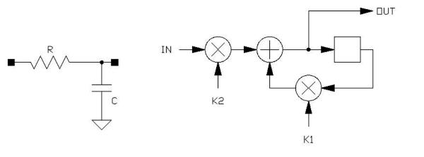
Eingabefelder | Ergebnisse | Zwischenergebnise

Samplingrate fs, Hz |  | Festkomma-Shift (Anzahl Bits)
10000 |  | 8 | für Integer-Routinen
0.0001 | t (1/fs)

 |  | Multiplikator k
Grenzfrequenz fg, Hz |  | k1 | k2 |  | k2 Näherung 2*pi*(fg/fs)
100 | -0.062831853072 | 0.93910136742 | 0.060898632576 | (Float) | 0.062831853072
 |  | 240 | 16 | (Integer, Festkomma-Shift)

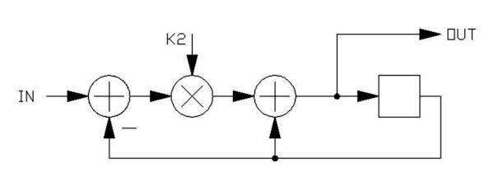
Faktor k2 (Float) |  |  | Grenzfrequenz Hz
0.5 | 0.5 | 0.69314718056 | 1103.18

Faktor k2 (Integer, Festkomma-Shift) |  |  | Grenzfrequenz Hz
20 | 0.921875 | 0.081345639454 | 129.47

Verwendung von Shifts anstelle von Multiplikationen
Shifts | k2 | k1 | -ln(k1) | fg
1 | 0.5 | 0.5 | 0.69314718056 | 1103.18
2 | 0.25 | 0.75 | 0.28768207245 | 457.86
3 | 0.125 | 0.875 | 0.13353139262 | 212.52
4 | 0.0625 | 0.9375 | 0.064538521138 | 102.72
5 | 0.03125 | 0.96875 | 0.031748698315 | 50.53
6 | 0.015625 | 0.984375 | 0.015748356968 | 25.06
7 | 0.0078125 | 0.9921875 | 0.007843177461 | 12.48

